Einbruchschutz


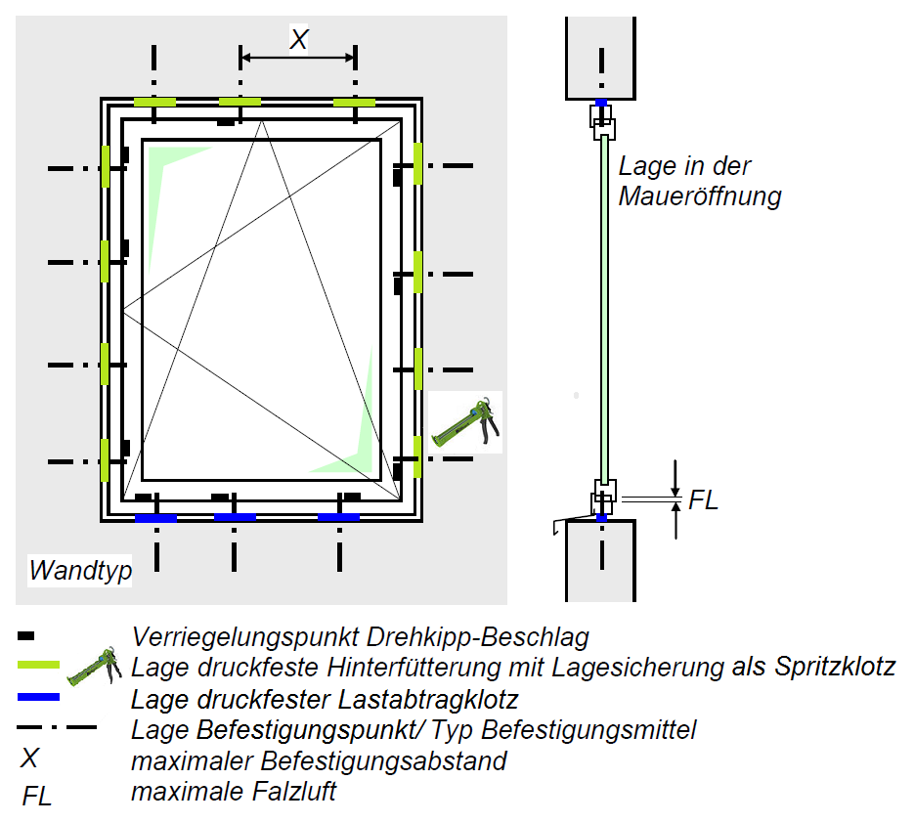

i3 PowerPaket: Einbruchschutz bis RC3
TP652 illmod trioplex+
SP351 Fenstermontage-Kleber

 |  | Anschlussfuge [m] | 32.0 m
 |  |  | 16
 |  | Anzahl Fenster und Türen [Stück] | 8

 |  | Fugenbreite [mm] | 15 mm

i3 Produkt |  |  | Klötze/Fenster Verklotzung = 2 RC2 / RC3 = 11 | Bedarf | Einheit

SP351 Fenstermontage-Kleber 310 ml |  |  | 11 | 5 | Stück
SP351 Fenstermontage-Kleber 600 ml |  |  | 11 | 3 | Stück
TP652 illmod trioplex+ | M |  | - | 7 | Rolle

Bitte Montagerichtlinie des Fensterherstellers beachten!

In anderen Fällen sind die Einsatz- und Montagehinweise der tremco illbruck
Anwendungstechnik relevant. |  |  |  |  |  | Montageanweisung für einbruchhemmende Bauteile am Beispiel eines einflügligen Dreh-kippfensters
 |  |  |  |  |  | Quelle: RAL-Leitfaden zur Montage 2014-03 (illbruck Modifikation)

